Estadísticas
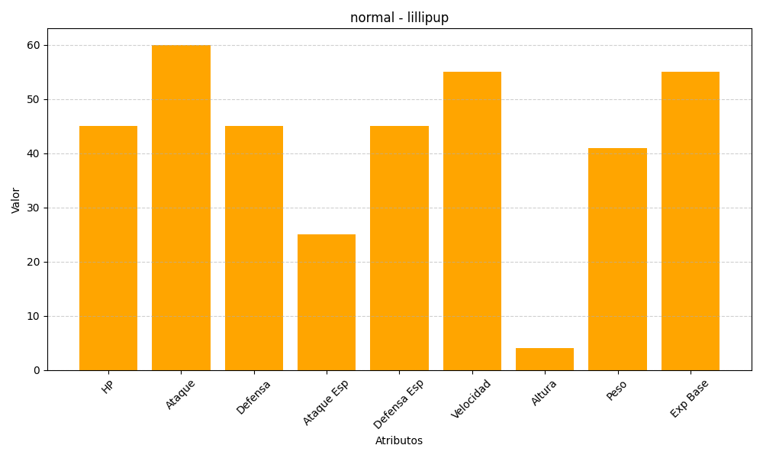
ID | Nombre | Tipo | HP | Ataque | Defensa | Ataque Especial | Defensa Especial | Velocidad | Altura | Peso | Experiencia Base
506 | lillipup | normal | 45 | 60 | 45 | 25 | 45 | 55 | 4 | 41 | 55

